HERCO LURIN (LA)
ITEM | DESCRIPCIÓN |  | UDM | CANT. | PRECIO
01.00.00 | LEVANTAMIENTO DE OBESERVACIONES EESS HERCO LURIN
01.01.00 | MANTENIMIENTO Y SUMINISTRO DE ACCESORIOS PARA LAS TUBERIAS DE VENTEO CL |  |  |  | S/2,472.00
01.01.01 | El servicio comprende lo siguiente: - Se realizar mantenimiento interno de las tuberias de ventilasion de GASOHOL y DB5. - Suministro de 3 valvula de preción y vacio de 2" en la "MARCA EMCO WHEATON RETAIL" para la tuberia de ventilacion de GASOHOL y 1 valvulas de abiertas en la "MARCA AILE " para las tuberias de ventilación del producto DB5. - Alquiler de andamios en la "MARCA ACROW" (NO CERTIFICADO), de 5 niveles con sus respectivas bases para trabajos en altura. |  | Glb. | 1.00 | S/2,472.00 | 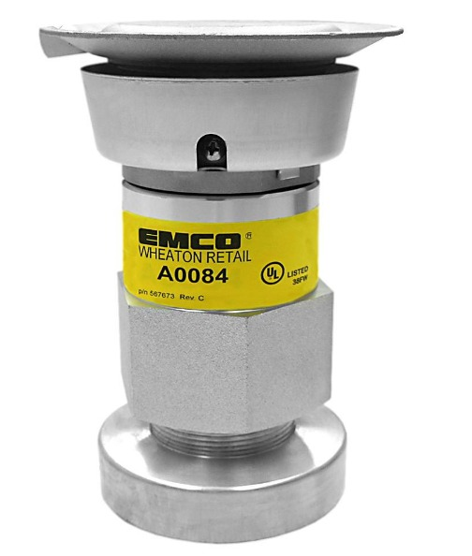
 | Valvula de venteo presión y vacio "Gasohol" MARCA EMCO |  | Un. | 3.00 |  |  | FACTOR DE VARIACIÓN DE PRECIO | 1.00
 | Valvula de venteo DB5 MARCA AILE |  | Un. | 1.00 |  |  | FACTOR CONVERTIR A SOLES | 3.65
 | TEFLON AMARILLO |  | Un. | 20.00 |  |  | FACTOR UTILIDAD | 1.30
 | FORMADOR DE EMPAQUETADURA |  | Un. | 1.00
 | Alquiler de andamios MARCA ACROW NO CERTIFICADO |  | Un. | 5.00
 | Spray color aluminio |  | Un. | 5.00
01.02.00 | SUMINISTRO E INSTALACIÓN DE SPILL CONTINER DE LA DESCARGA Y PRUEBAS DE HERMETICIDAD DE TANQUE Y LINEA DEL PRODUCTO G95 |  |  |  | S/4,285.48
01.02.01 | El servicio comprende lo siguiente: - Se realizara excavación manual del concreto donde se encuentra la olla de "DESCARGA DE CL G95" y se realizara el remplazo del "SPILL CONTINER MARCA EMCO WHEATON RETAIL", así como el resane y encofrado de la zona. - Se realizara pruebas de hermeticidad en tanques y lineas de CL. Producto G95. |  | Glb. | 1.00 | S/4,285.48
 | SPILL CONTINER. 4" MARCA EMCO |  | Un. | 1.00
 | Tapa de Descarga. 4" MARCA EMCO |  | Un. | 1.00
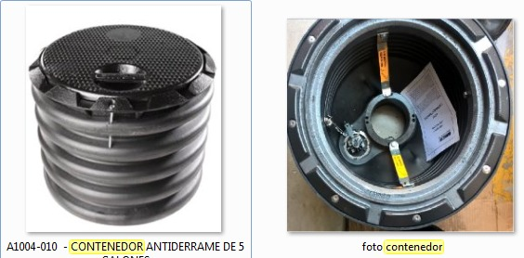
 | Adaptador de 4" MARCA EMCO |  | Un. | 1.00
 | NIPLE 3"x4" |  | Un. | 3.00
 | NIPLE 3"x5" |  | Un. | 3.00
 | Teflón Amarillo |  | Un. | 20.00
 | Formador de empaquetadura |  | Un. | 1.00
 | Cemento Sol T1 Sol |  | Un. | 0.50
 | Yeso 2 kg Martell |  | Un. | 0.50
 | Topex Concreto Fácil 40 kg |  | Un. | 3.00
 | Prueba de hermeticidad tanque y línea |  | Un. | 1.00
01.03.00 | CALIBRACIÓN DE SURTIDOR DE GLP Y PRUEBA DE HERMETICIDAD DE LINEAS |  |  |  | S/1,761.21
 | El servicio comprende lo siguiente: - Servicio de calibración de dispensador de GLP. - Servicio de hermeticidad de lineas de "DESPACHO Y RETORNO DE VAPORES" y "ZONA DESCARGA" |  | Glb. | 1.00 | S/1,761.21
 |  | TOTAL GENERAL |  |  | S/8,518.69

